Synthèse
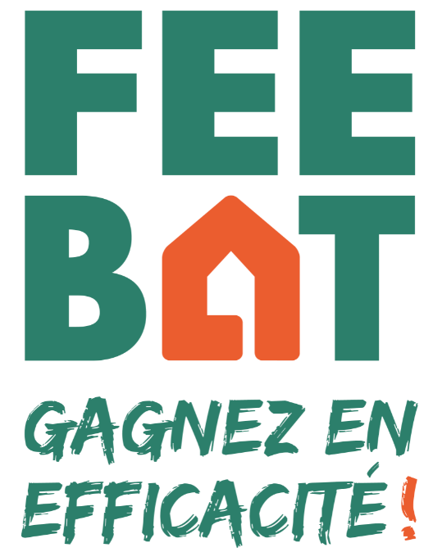
 | Etablissements a priori concernés par le dispositif FEEBAT - Formation initiale
 | Avertissement préalable
 | . Cette liste a été produite à partir des données ONISEP de septembre 2020.
 | Les données Onisep ont changé de format au 01 janvier 2020 pour monter en précision et complétude.
 | . Ce fichier donne les listes des établissements proposant les 140 formations a priori concernées par FEEBAT, donc éligibles pour recevoir certains modules du programme.
 | . Ceci pourrait représenter plus que 15 000 enseignants et formateurs.
 | . Cette liste pourra évoluer et être affinée dans les prochains mois, notamment pour intégrer les GRETA.

Nombre de code onisep | Étiquettes de colonnes
Étiquettes de lignes |  | Centre de formation d'apprentis | Collège | Etablissement régional d'enseignement adapté | Etablissement scolaire public innovant | Lycée | Lycée professionnel | Maison familiale rurale | Total général
 | 1 | 61 |  |  |  | 1 |  | 1 | 64 | 3%
Chambre de commerce et d'industrie |  | 4 |  |  |  |  |  |  | 4 | 0%
Chambres de métiers et de l'artisanat |  | 22 |  |  |  |  |  |  | 22 | 1%
Ministère chargé de l'Éducation nationale |  | 41 | 330 | 57 | 1 | 721 | 769 | 2 | 1921 | 91%
Ministère chargé de l'Enseignement supérieur de la Recherche et de l'Innovation |  |  |  |  |  | 1 |  |  | 1 | 0%
Ministère chargé des Entreprises et du commerce |  | 64 |  |  |  |  |  |  | 64 | 3%
Ministère de l'Agriculture et de l'Alimentation |  |  |  |  |  |  | 1 | 31 | 32 | 2%
Ministère des affaires sociales et de la santé |  | 1 |  |  |  | 2 |  |  | 3 | 0%
Total général | 1 | 193 | 330 | 57 | 1 | 725 | 770 | 34 | 2111
 | 0% | 9% | 16% | 3% | 0% | 34% | 36% | 2%

